Sheet24
황후애 칠보비책 마스크팩

상 품 이 미 지 | 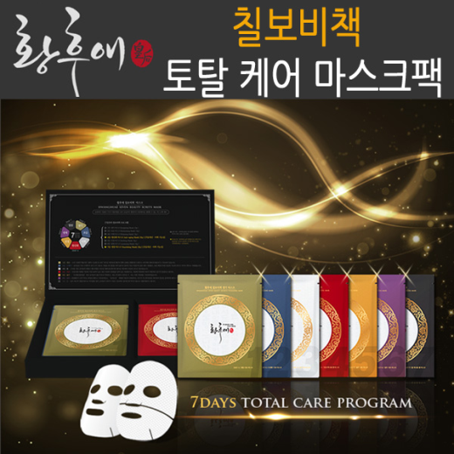

상품명 | 황후애 칠보비책 마스크팩 | 구성 및 용량 | 용량(ea) - 30g 단박스 - 7장 카톤박스 - 40ea

제 품 특 징 | ▶ 궁중에서 사용된 7가지 미용비법을 담아 생기, 보습, 미백, 항산화 마스크로 피부에 필수 영양성분을 공급하고 진정, 광채, 영양 마스크로 부족함을 채워주는 완벽 토탈케어 프로그램 ▶ 1일(생기)-원단:순면시트, 주요성분:생강 ▶ 2일(보습)-원단:순면시트, 주요성분:수세미 ▶ 3일(미백)-원단:순면시트, 주요성분:쌀 ▶ 4일(항상화)-원단:엠보하이드로겔, 주요성분:인삼 ▶ 5일(진정)-원단:순면시트, 주요성분: 율무 ▶ 6일(광채)-원단:순면시트, 주요성분: 진주 ▶ 7일(영양)-원단:엠보하이드로겔, 주요성분:인삼

소비자가 | 35,000원 | 공급가
원산지 | 대한민국 | 제조업체 | ㈜케이티에이치아시아
판매원 | ㈜인덱스그린 | 연락처 | 02-2664-0100

Sheet25
황후애 골드바 마스크팩 비항산화 마스크/ 영양 마스크

상 품 이 미 지 | 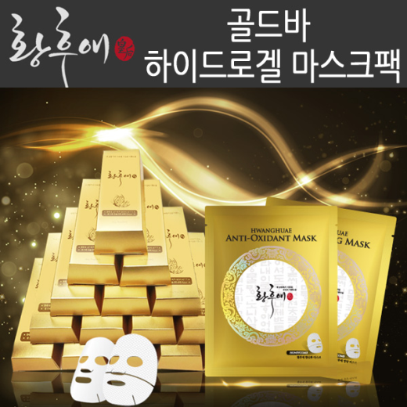

상품명 | 황후애 골드바 마스크팩 비항산화 마스크/ 영양 마스크 | 구성 및 용량 | 용량(ea) - 10g*2 단박스 - 2장 카톤박스 - 112ea

제 품 특 징 | ▶개발배경 및 특장점 하이드로겔 내에 피부활성물질을 함유시켜 피부를 보호하며, 하이드로겔 표면에는 부조 및 전각기법을 넣고 부조형성 면에는 에센스를 도포함으로써 보다 많은 용량의 수분을 함유함과 동시에 얼굴에 부착하였을 때 논슬립이 이루어지도록 한다. ▶ 하이드로겔의 수분을 장시간 보유할 수 있고 외관상으로 미감을 연출할 수 있도록 하는 입체적 형상을 갖는 하이드로겔 마스크팩 제조방법을 적용하였다. ▶ 항산화 마스크팩: 피부의 힘을 기르는데 도움을 주는 인삼성분함유 ▶ 영양 마스크팩: 비타민과 미네랄이 가득한 꿀 함

소비자가 | 10,000원 | 공급가
원산지 | 대한민국 | 제조업체 | ㈜케이티에이치아시아
판매원 | ㈜인덱스그린 | 연락처 | 02-2664-0100

